デフォルトタイムフレーム変更
デフォルトタイムフレーム変更
The default timeframe will change into this one after you push OK button in modal window.
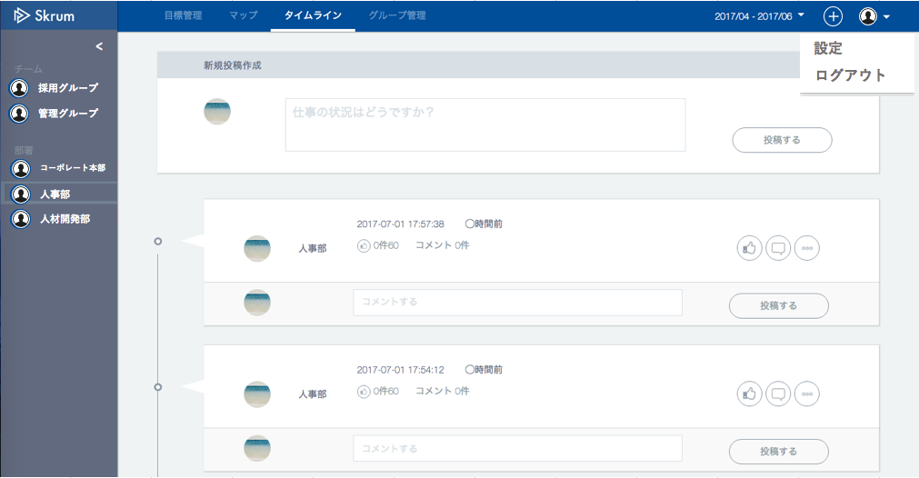

グループ
パスワード
ユーザ
会社情報変更
目標期間設定

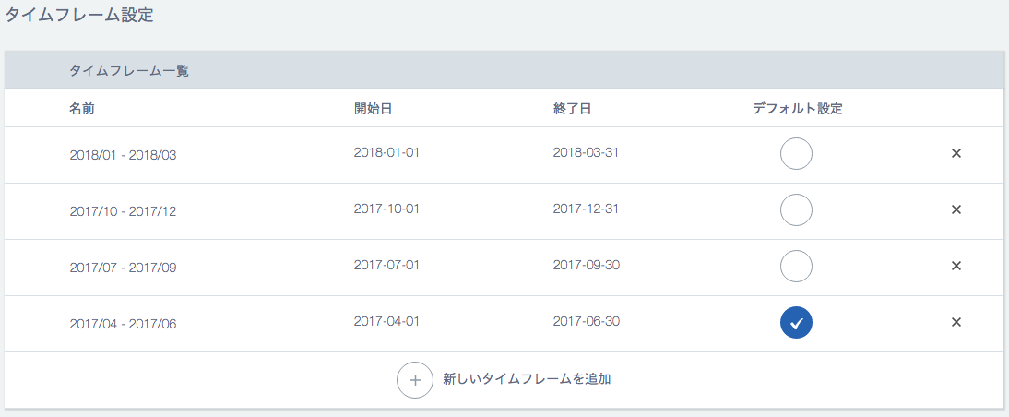

No "×"(delete) button if it is a default timeframe.

This already default one is disable.

Push → Modal window will open.



デフォルト目標期間の変更

こちらの目標期間をデフォルトに設定しますか？

Use API AM0702 in throwing API.
ex.)
v1/timeframes/{timeframeId}/setdefault.json
METHOD: PUT
Disable this button when "いいえ" is selected in the radio button.

